2020_09_data
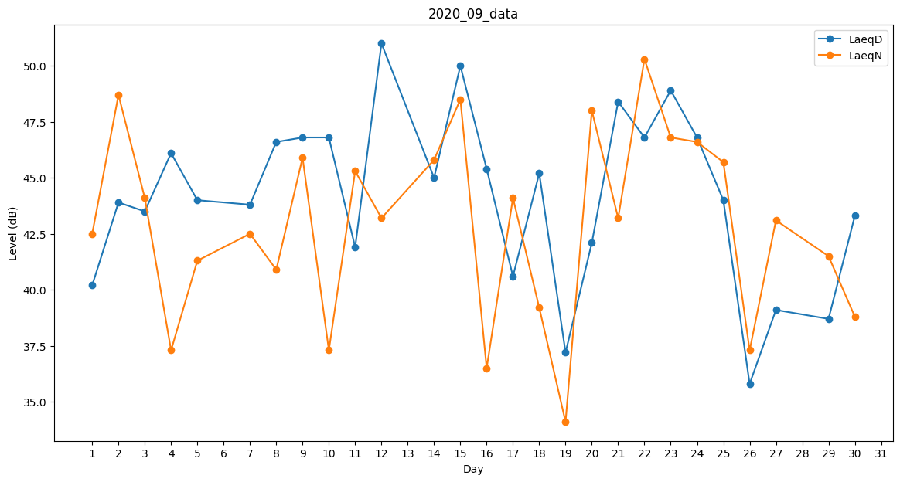
Day | LaeqD | LaeqN
1 | 40.2 | 42.5
2 | 43.9 | 48.7
3 | 43.5 | 44.1
4 | 46.1 | 37.3
5 | 44 | 41.3
6 | 0 | 38.3
7 | 43.8 | 42.5
8 | 46.6 | 40.9
9 | 46.8 | 45.9
10 | 46.8 | 37.3
11 | 41.9 | 45.3
12 | 51 | 43.2
13 | 0 | 38.8
14 | 45 | 45.8
15 | 50 | 48.5
16 | 45.4 | 36.5
17 | 40.6 | 44.1
18 | 45.2 | 39.2
19 | 37.2 | 34.1
20 | 42.1 | 48
21 | 48.4 | 43.2
22 | 46.8 | 50.3
23 | 48.9 | 46.8
24 | 46.8 | 46.6
25 | 44 | 45.7
26 | 35.8 | 37.3
27 | 39.1 | 43.1
28 | 50.4 | 0
29 | 38.7 | 41.5
30 | 43.3 | 38.8

